Table 1
Keunggulan MDSA
Fleksibilitas Memilih Masa Pembayaran Premi
Pilihan Masa Pembayaran Premi, yaitu 10 tahun (”fiimited Pay”) dan hingga Tertanggung berusia 109 tahun (”Regular Pay”)
Perlindungan Jiwa yang Optimal
Perlindungan hingga 110 tahun dengan adanya Manfaat Meninggal Dunia dan Manfaat Akhir Masa Pertanggungan
Manfaat Loyalitas yang Besar
Limited Pay: 100% dari Premi Dasar 10 Tahun di TP-25 Regular Pay: Hingga 500%* dari Premi Dasar 10 Tahun
Pertanggungan Tetap Berlaku (“N0 fiŒp3e G¥ŒTŒutee”5
Limited Pay: selama 25 tahun sejak tanggal mulai berlakunya Polis Regular Pay: selama 10 tahun sejak tanggal mulai berlakunya Polis
Fleksibilitas Opsi Mata Uang dan Berbagai Pilihan Dana Investasi
Tersedia opsi mata uang, yaitu IDR dan USD, serta berbagai pilihan dana investasi yang terdiri dari
onshore, offshore, dan pre-package fund yang mendukung kebutuhan Nasabah untuk diversikasi portofolio.
Tersedia Pilihan Pertanggungan Tambahan
Dilengkapi dengan perlindungan tambahan MiSmart Health Care (“MiSHC”) dan MiSmart Critical Care Plus (“MiSCCP”) untuk memberikan perlindungan yang lebih komprehensif
Cheat Sheet Manulife Dynamic Smart Assurance (MDSA) Kali Ini Beda
*) 100% dari Premi Dasar 10 Tahun di TP-25 dan 50% dari Premi Dasar 10 Tahun pada setiap 10 (sepuluh) tahun setelahnya hingga akhir masa pertanggungan |  | Keterangan: Fasilitas No Lapse Guarantee (NLG) menjaga Polis tetap aktif meskipun Nilai Polis tidak cukup membayar biaya-biaya, seperti Biaya Pertanggungan Dasar, Biaya Pertanggungan Tambahan (jika ada), dan Biaya Administrasi Bulanan (jika ada).

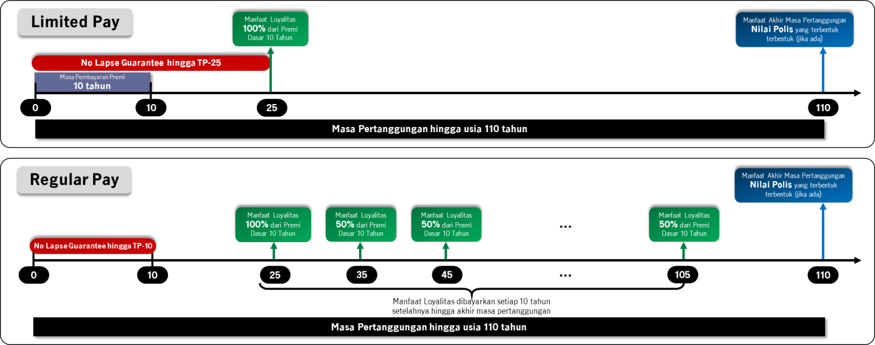

Produk Spesifikasi MDSA

Mata Uang | Rupiah (IDR) dan US Dollar (USD)
Masa Pembayaran Premi | 10 tahun (“Limited Pay”) Hingga Tertanggung berusia 109 tahun (“Regular Pay”)
Masa Pertanggungan | Hingga Tertanggung berusia 110 tahun
Usia Masuk | Limited Pay: 30 hari – 60 tahun Regular Pay: 30 hari – 70 tahun
Minimum Premi | Limited Pay: IDR 24.000.000 / USD 2,400 Regular Pay: IDR 6.000.000 / USD 600
Underwriting | Full Underwriting
Asuransi Tambahan | Limited Pay: Tidak ada Regular Pay: MiSmart Health Care & MiSmart Critical Care Plus

1

2

Ilustrasi Manfaat MDSA

Pilihan Skema Manfaat MDSA

Limited Pay (10 tahun)
Peserta:
Pak Haryo, Pria - 35 tahun
Mata Uang: IDR
PPP: 10 tahun
Masa Pertanggungan: 110 tahun
Loyalty Bonus: Tahun Polis ke-25
Pilihan Pembayaran Loyalty Bonus: Cash
Uang Pertanggungan
Rp1 Milyar
Premi Tahunan: Rp100 Juta
Total Premi: Rp1 Milyar

Jika Pak Haryo meninggal dunia di usia 50 tahun atau pada Tahun Polis 15, maka keluarga yang ditinggalkan akan
mendapatkan Manfaat Meninggal Dunia, yaitu Nilai Pertanggungan + Nilai Polis yang terbentuk sebesar Rp2 M

